幼保連携型
認定こども園移行に関する簡易自己チェックシート

※ この自己チェックシートの項目について、１つでもクリアできない項目があった場合、認可・認定基準を満たさないこととなりますので、当該施設は現状のままでは認定こども園としては、認可・認定できません。 ※ この自己チェックシートは、認可・認定基準の一部の項目のみであり、その他関係法令に適合する必要があります。（当該チェックシートの項目を全てクリアしたとしても、必ずしも認可・認定されるわけではありません。）

１ 施設基本情報
 | 所在市町村名
 | 施設名
 | 設置者名（法人名or市町村名）
 | 担当者名
 | 連絡先 |  | 電話
 |  |  | メール

２ 簡易自己チェック実施時において希望する施設種別

⇒ 【３－A】 の項目について確認してください。

⇒ 【３－B】 の項目について確認してください。

⇒ 【３－C】 の項目について確認してください。

３－A 簡易自己チェック項目（幼保連携型）
⑴ | 食事の提供

 | ※０～２歳児については、必ず自園調理により提供

⑵ | 園舎及び園庭

 |  |  |  | （ |  |  |  |  |  | ）
 | （※１） 養護教諭が置かれていない場合等、体調不良の子ども等の管理上、職員室と保健室を兼ねている方が望ましい場合等特別な事情がある場合は、職員室と保健室の兼用可。 （※２） ２歳未満の保育を必要とする子どもを入園させる場合に限る。 （※３） 複数の学級が同時に活動すること等を妨げない場合等特別な事情がある場合は、保育室と遊戯室の兼用可。 （※４） ３歳以上について、外部搬入により食事を提供する場合は、加熱、保存等の調理設備で可。また、自園調理により食事を提供する人数が20人未満の場合は、必要な調理設備で可。

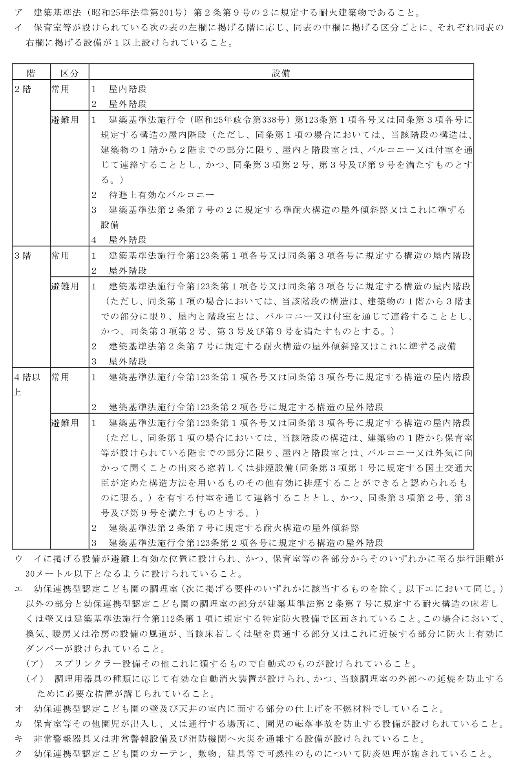

 | （※５） H27.4.1以前に現に幼稚園又は保育所（その運営の実績その他により適正な運営が確保されていると認められるものに限る。）を設置している者が、当該幼稚園又は保育所を廃止し、当該幼稚園又は保育所と同一の所在場所において、当該幼稚園又は保育所の設備を用いて幼保連携型認定こども園を設置する場合は、当分の間、以下の移行特例を適用。 【幼稚園】⇒保育室等の２階設置について、幼稚園基準を満たしていれば可。 【保育所】⇒保育室等の２階設置について、保育所基準を満たしていれば可。

 |  | （※６）３階以上の階に設けられる保育室等は、原則として、３歳未満の園児の保育の用に供するものでなければならないが、当該保育室と同じ階又は当該保育室がある階の上下１階の範囲内に園庭を有する場合に限り、例外的な取扱いとして、３歳以上の保育室等を３階以上の階に設けることも認められる。

 |  | ①と②の合計面積以上
 |  | ① | 学級数 | 面積（㎡）
 |  |  | １学級 | 180
 |  |  | ２学級以上 | 320+100×（学級数－２）
 |  | ② | ０～１歳児の園児数×3.3㎡＋２歳児の園児数×1.98㎡

 |  | ●下記黄色セルに記入すると、必要面積が自動計算されます。
 |  | ① | 学級数（※８） | 必要面積（㎡） | ② | ０歳児定員数 | １歳児定員数 | ２歳児定員数 | 必要面積（㎡）
 |  |  |  |  |  |  |  |  | 0

 |  | ①＋② | 合計必要面積（㎡） | 実面積（※９）（㎡） | 適合状況

 |  | （※７）移行特例（移行特例適合の要件は※５記載のとおり）。 【保育所】⇒３歳以上の保育の用に供する保育室又は遊戯室の面積が保育所基準を満たしていれば、①の面積は満たさなくて可。 （※８）「学級数」は、３歳以上の学級数を記載。 （※９）「実面積」は、建築基準法第７条第５項の規定による検査済証記載の延面積を記載。

 |  | ①と②の合計面積以上
 |  | ① | アとイのうち大きい方
 |  | ア | 学級数 | 面積（㎡）
 |  |  | ２学級以下 | 330+30×（学級数－１）
 |  |  | ３学級以上 | 400+80×（学級数－３）
 |  | イ | ３歳以上の園児数×3.3㎡
 |  | ② | ２歳の園児数×3.3㎡

 |  | ●下記黄色セルに記入すると、必要面積が自動計算されます。
 |  | ①
 |  | ア | 学級数 | 必要面積（㎡） | イ | ３歳以上の定員数 | 必要面積（㎡） |  | アとイのうち 大きい方 | 必要面積（㎡）

 |  | ② | ２歳児定員 | 必要面積（㎡） |  | ①＋② | 合計必要面積（㎡） | 実面積（㎡） | 適合状況

 |  | （※10）移行特例（移行特例適合の要件は※５記載のとおり）。 【幼稚園】⇒幼稚園基準と、２歳児に係る保育所基準を合算した面積（①ア＋②）を満たしていれば可。 【保育所】⇒保育所基準（①イ＋②）を満たしていれば可。

 |  | 乳児室又はほふく室 ２歳未満の園児数×3.3㎡
 |  | 保育室又は遊戯室 ２歳以上の園児数×1.98㎡

 |  | ●下記黄色セルに記入すると、必要面積が自動計算されます。
 |  |  | 設備 |  | 定員（人） | 必要面積（㎡） | 実面積（㎡） | 可否
 |  |  | 乳児室又はほふく室（０歳児）
 |  |  | 乳児室又はほふく室（１歳児）
 |  |  | 保育室（２歳児）
 |  |  | 保育室（３歳児）
 |  |  | 保育室（４歳児）
 |  |  | 保育室（５歳児）
 |  |  | 遊戯室（※12） |  | - | - |  | -

 |  | （※11）移行特例（移行特例適合の要件は※５記載のとおり）。 【幼稚園】⇒園舎面積（３歳未満の子どもの保育の用に供する施設設備の面積を除く）について、幼稚園基準を満たしていれば、３歳以上の保育室又は遊戯室について園児数に応じた面積を満たさなくても可。 （※12）遊戯室については、保育室との兼用可であることから、「必要面積」の項目は「-」としている。

⑶ | 学級編制・職員配置等

 |  | （※13）Ｈ27.4.1から５年間は、どちらかで可。

 |  | ・１学級 35人以下 ・園児の年齢に応じた職員配置（０歳 3人につき1人、１歳～２歳 6人につき1人、３歳 20人につき1人、４歳以上 30人につき1人）

 |  | 年齢 |  | 定員（人） | 必要職員数（※14） | 実配置職員数（※15） | 学級数 | 学級担任数
 |  | ０歳児
 |  | １歳児
 |  | ２歳児
 |  | ３歳児
 |  | ４歳児
 |  | ５歳児
 |  | 合計 |  | 0 | 0 |  | 0 | 0

 |  | （※14）必要職員数は最低基準上の人数であり、１日１１時間開所、月～土曜日開所を踏まえると＋αの職員が必要となります。（公定価格上の配置基準は、上記必要職員数＋４名～５名の加配がされています。） （※15）実配置職員数については、常勤換算後の人数を記載してください。

⑷ | 子育て支援事業

